Alytus
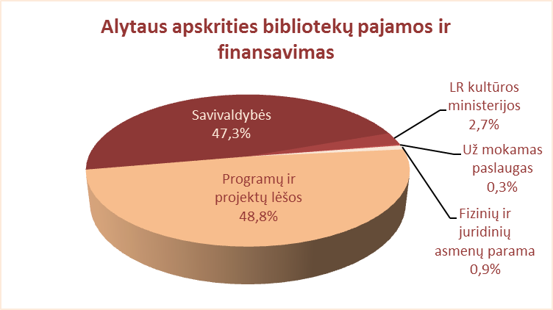
6.1. ALYTAUS APSKRITIES SAVIVALDYBIŲ VIEŠŲJŲ BIBLIOTEKŲ PAJAMOS IR FINANSAVIMAS 2012 M.

Eil. Nr. | Savivaldybių viešosios bibliotekos | Iš viso | Biudžeto lėšos (tūkst.) |  |  |  |  | Už mokamas paslaugas | Fizinių ir juridinių asmenų parama | Programų, projektų lėšos
 |  |  | Iš viso | Iš KM | Iš savivaldybės
 |  |  |  |  | iš viso | knygoms ir kt.dok. | periodikai
1 | Alytaus m. | 1063.3 | 1026.6 | 128.6 | 898.0 | 0.2 | 19.4 | 19.4 | 10.3 | 7.0
2 | Alytaus r. | 1656.9 | 1484.5 | 60.5 | 1424.0 | 0.0 | 59.1 | 6.3 | 24.4 | 141.7
3 | Druskininkai | 7118.8 | 1171.9 | 47.1 | 1124.8 | 0.0 | 13.5 | 2.5 | 25.2 | 5919.2
4 | Lazdijai | 1273.7 | 1223.5 | 47.9 | 1176.4 | 1.2 | 16.6 | 4.4 | 31.2 | 14.6
5 | Varėna | 1356.5 | 1330.6 | 54.0 | 1276.6 | 0.0 | 28.5 | 2.7 | 23.2 | 0.0
Iš viso: |  | 12469.2 | 6237.1 | 338.1 | 5899.8 | 1.4 | 137.1 | 35.3 | 114.3 | 6082.5

Vilnius
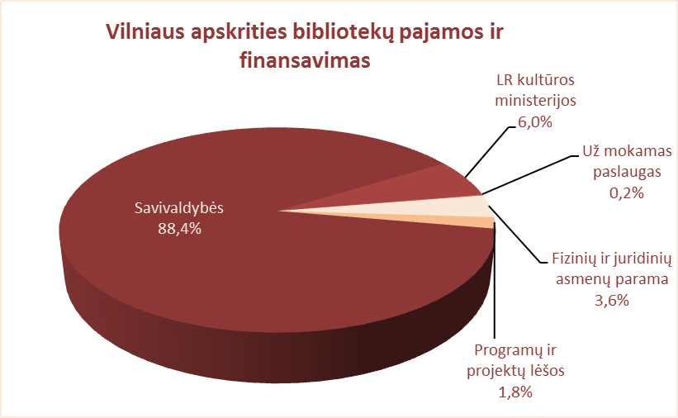
6.1. VILNIAUS APSKRITIES SAVIVALDYBIŲ VIEŠŲJŲ BIBLIOTEKŲ PAJAMOS IR FINANSAVIMAS 2012 M.

Eil. Nr. | Savivaldybių viešosios bibliotekos | Iš viso | Biudžeto lėšos |  |  |  |  | Už mokamas paslaugas | Fizinių ir juridinių asmenų parama | Programų, projektų lėšos
 |  |  | Iš viso | Iš KM | Iš savivaldybės
 |  |  |  |  | iš viso | knygoms ir kt.dok. | periodikai
1 | Elektrėnai | 1452.7 | 1301.0 | 54.4 | 1246.6 | 2.4 | 21.4 | 10.0 | 33.2 | 108.5
2 | Šalčininkai | 1227.2 | 1198.7 | 73.5 | 1125.2 | 0.0 | 17.9 | 1.7 | 26.8 | 0.0
3 | Širvintos | 923.8 | 779.0 | 36.8 | 742.2 | 0.0 | 8.0 | 4.3 | 80.3 | 60.2
4 | Švenčionys | 1045.8 | 1027.0 | 60.0 | 967.0 | 0.0 | 20.3 | 2.2 | 13.6 | 3.0
5 | Trakai | 1304.1 | 1137.3 | 71.1 | 1066.2 | 0.4 | 22.0 | 5.0 | 39.3 | 122.5
6 | Ukmergė | 1822.5 | 1470.5 | 87.1 | 1383.4 | 0.0 | 11.1 | 9.7 | 342.3 | 0.0
7 | Vilniaus raj. | 1945.4 | 1872.9 | 193.8 | 1679.1 | 0.0 | 18.4 | 0.0 | 72.5 | 0.0
Iš viso: |  | 9721.5 | 8786.4 | 576.7 | 8209.7 | 2.8 | 119.1 | 32.9 | 608.0 | 294.2
8 | Vilniaus m. | 7185.1 | 7177.1 | 437.8 | 6739.3 | 133.8 | 105.4 | 0.0 | 0.0 | 8.0
Iš viso: |  | 16906.6 | 15963.5 | 1014.5 | 14949.0 | 136.6 | 224.5 | 32.9 | 608.0 | 302.2

